3.Layout
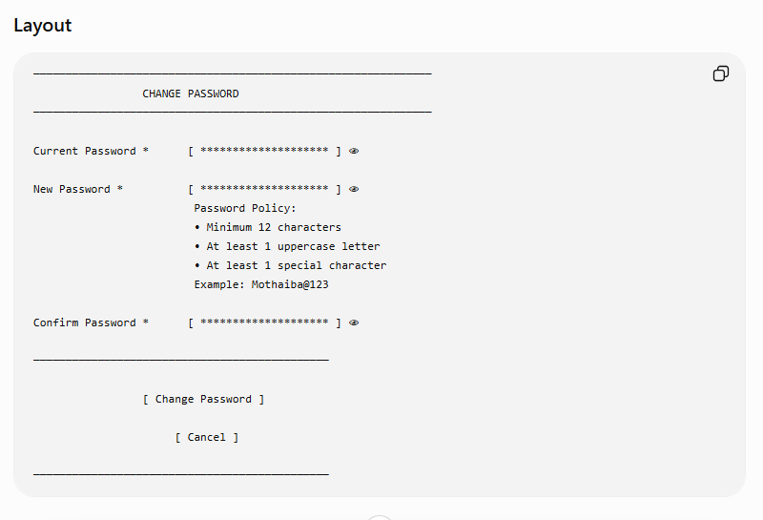
Section | Description
Header | Tiêu đề: Change Password.
Body | Gồm 3 trường mật khẩu và các nút Change Password, Cancel.
Footer | Hiển thị thông báo kết quả.
Wireframe/Image (Manual)

